Sheet1
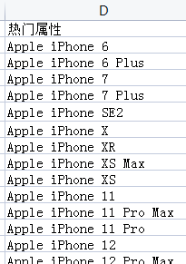
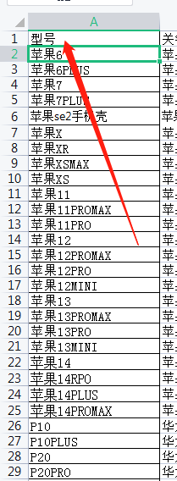
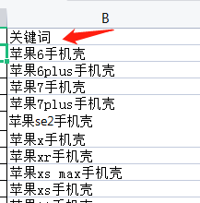
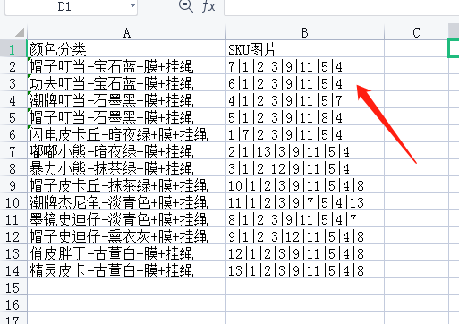
序号 | 商品ID | 操作方式 | 产品类目 | 商品标题 | 商品标语 | 品牌 | 无理由退货 | 型号 | 商品条形码 | 商品毛重(公斤) | [包装]长(mm) | [包装]宽(mm) | [包装]高(mm) | 货号 | 产地 | 颜色 | 适用位置 | 安装方式 | 图案 | 京东价（元） | 市场价（元） | 折扣 | 成本价（元） | 颜色分类 | 版本 | SKU京东价 | SKU库存 | SKU商品条形码 | SKU工艺 | SKU功能 | SKU款式 | SKU图案 | SKU热门机型 | SKU风格 | SKU材质 | SKU适用品牌 | 商家sku | SKU图片 | SKU透明图 | 商品主图路径 | 主图图片 | 主图透明图 | 主图视频 | 电脑版商品详情 | 店内分类 | 发货地 | 运费 | 配送时效 | 包装清单 | 售后服务 | 销售单位 | 支付方式限制 | 发票限制 | 特色服务标名称 | 操作状态 | 操作时间 | 京东账号 | 京东密码
 |  | 发布 | 手机通讯>手机配件>手机壳/保护套 | 保护套液态硅胶软壳创意图案卡通全包防摔男女款网红潮牌 | 【液态硅胶】【创意侧边图案】【送品牌膜】【送挂绳】 | 修霸（Xiuba） | 支持7天无理由退货 |  | 747347470416 | 0.02 | 200 | 100 | 30 | 魔方直边液态 | 中国大陆 |  |  |  |  | 19.8 | 29 |  | 12.8 | 颜色分类 | 版本 | 19.8 | 9999 | 747347470416 | 彩绘|印刷 | 防震|防磨|防摔 | 全包 |  |  | 可爱风|卡通风 | 硅胶 |  |  |  | 3b377 | D:\优美达详情\ | 7|1|2|3|9|11|5|4 | 3b377 |  | 14|15|16|17|18|19|20|21|22|23|7|4|5|1|10|13 | 侧边图案卡通液态硅胶壳 | 广东-深圳 |  |  |  |  |  | 先款后货 | 限制开增值税发票 | 7天价保
有多少行从1到最后一行排序 | 颜色分类有几个就需要生成几个(统一A1，后A2 A3 A4 A5) |  |  | 标题加关键词 |  |  |  |  |  |  |  |  |  | 货号加型号
 |  |  |  |  |  |  |  |  |  |  |  |  |  |  |  |  |  |  |  |  |  |  |  |  |  |  |  |  |  |  |  |  |  |  |  |  |  |  |  | 加型号

